Fase Pruebas
N° Tarea | Duracion (dias) | Rutas | Duracion total
1 | 1 | 1-2-3-4-6-7-8-9 | 15 dias
2 | 2 | 1-2-3-4-6-7-8-10 | 15 dias
3 | 2 | 1-2-3-4-5-7-8-9 | 16 dias
4 | 2 | 1-2-3-4-5-7-8-10 | 16 dias
5 | 5
6 | 4
7 | 2
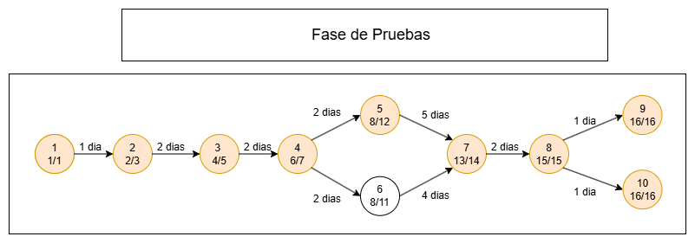
8 | 1
9 | 1
10 | 1

